本章提要
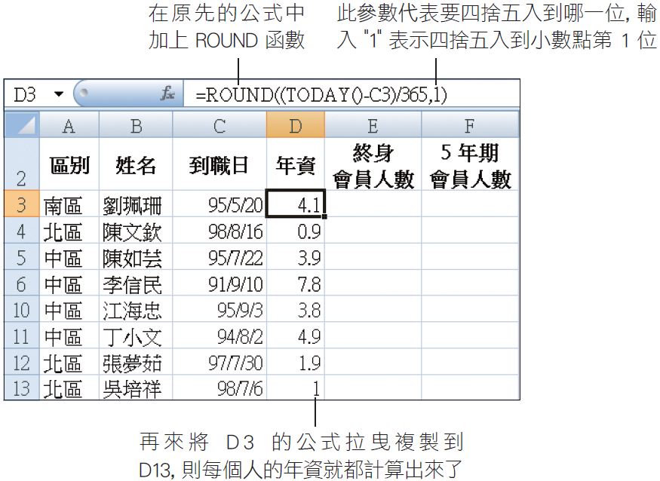
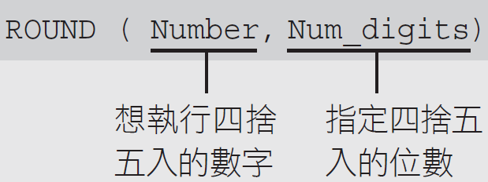
o輸入日期與更改日期顯示格式
o使用 HLOOKUP 函數與 LOOKUP 函數進行查表
o使用 TODAY 函數計算年資並搭配 ROUND 函數做四捨五入
o用篩選、排序、設定格式化的條件功能分析資料
o為儲存格加上說明註解

o由於 Excel 預設使用西元年－yyyy/m/d(2011/1/1)
o在輸入日期的最前面加上 "R" (文字與數字間不能空格)
n例如 "R95/5/20"，那麼儲存格會顯示 95/5/20，但資料編輯列則顯示 2006/5/20

oLOOKUP 函數會在單一欄 (或單一列) 的範圍中尋找指定的搜尋值，然後傳回另一個單一欄 (或單一列) 範圍中同一個位置的值
oLOOKUP 函數的公式如下：

計算獎金 (6)
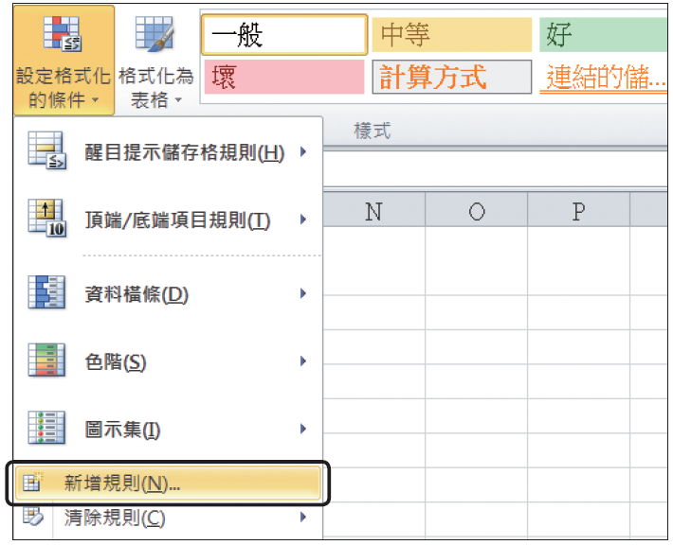
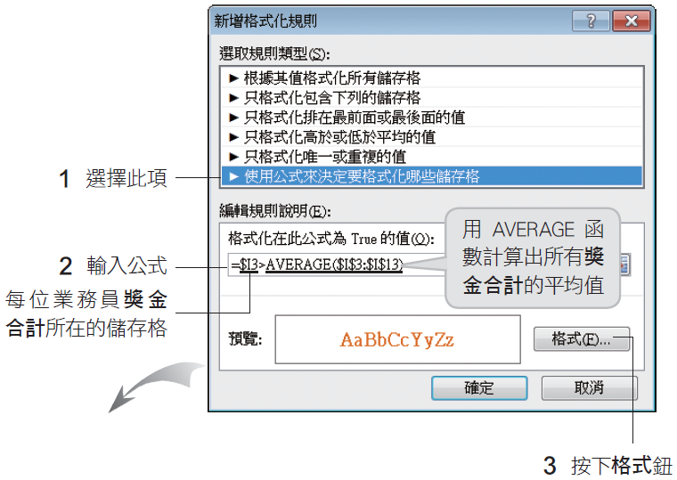
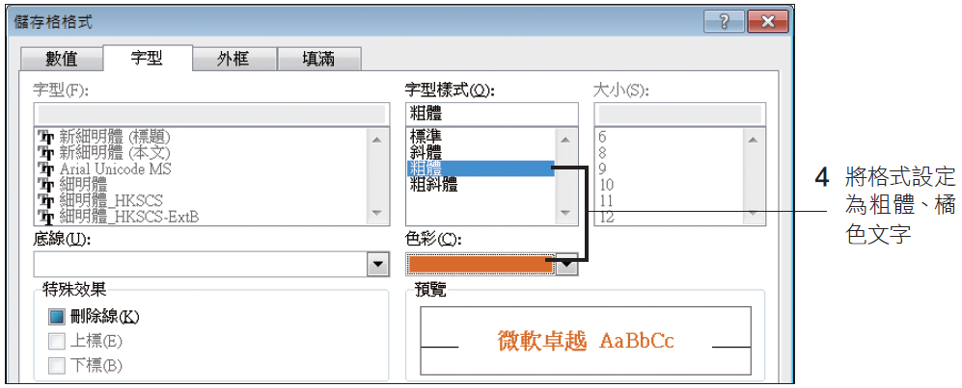
招募會員人數業績獎金計算
區別 | 姓名 | 到職日 | 年資 | 終身 會員人數 | 5 年期 會員人數 | 第一階段獎金 | 第二階段 獎金 | 獎金合計
中區 | 江海忠 | 2006-09-03 | 4.9 | 24 | 65 | 18500 | 8000 | 26500
中區 | 李信民 | 2002-09-10 | 8.9 | 21 | 18 | 12300 | 8000 | 20300
中區 | 丁小文 | 2005-08-02 | 6 | 15 | 45 | 12000 | 8000 | 20000
中區 | 陳如芸 | 2006-07-22 | 5.1 | 7 | 59 | 9400 | 5000 | 14400
北區 | 陳裕龍 | 2009-05-15 | 2.2 | 23 | 36 | 15100 | 8000 | 23100
北區 | 吳培祥 | 2009-07-06 | 2.1 | 17 | 27 | 11200 | 5000 | 16200
北區 | 陳文欽 | 2009-08-16 | 2 | 15 | 32 | 10700 | 5000 | 15700
北區 | 張夢茹 | 2008-07-30 | 3 | 7 | 14 | 4900 | 0 | 4900
北區 | 王勝良 | 2007-06-06 | 4.2 | 4 | 17 | 3700 | 0 | 3700
南區 | 劉珮珊 | 2006-05-20 | 5.2 | 16 | 55 | 13500 | 8000 | 21500
南區 | 謝英華 | 2007-04-10 | 4.3 | 18 | 21 | 11100 | 5000 | 16100

請選取 B3：B13 儲存格，到常用頁次的樣式區按下設定格式化的條件鈕選擇『新增規則』命令

